Hypertherm
SKU | DESCRIPCION | MARCA | IMAGEN | PRECIO
420225 | Nozzle 30 amp XPR-300 | Hypertherm
420240 | Electrodo 80 amp XPR-300 | Hypertherm
420273 | Shield 220 amp XPR-300 | Hypertherm
420365 | Retaining cap 30-300 amp | Hypertherm
220819 | Nozzle 65 amp PMX | Hypertherm
220818 | Escudo Frontal 45-85 amp PMX | Hypertherm
220842 | Electrodo 30-105 amp PMX | Hypertherm
220637 | Cap 400 amp HPR | Hypertherm
220854 | Escudo Frontal | Hypertherm
220857 | Anillo distribuidor | Hypertherm
220435 | Electrodo 260 amp | Hypertherm
220439 | Nozzle 260 amp | Hypertherm
220764 | Shield 260 amp | Hypertherm
220436 | Swirl Ring 260 amp | Hypertherm
428935 | Cartucho SmartSYNC 85 amp | Hypertherm
PMX85SYNC | POWERMAX 85 | Hypertherm | 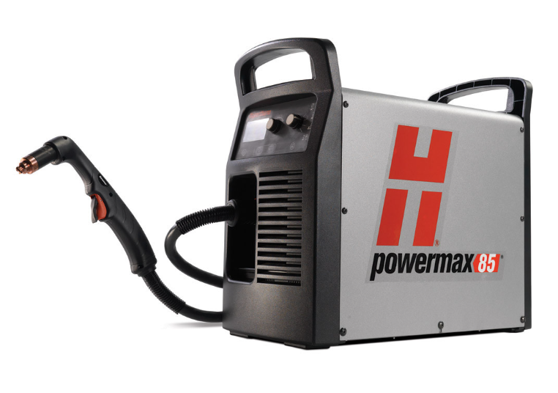
059-473 | ANTORCHA DURAMAX | Hypertherm | 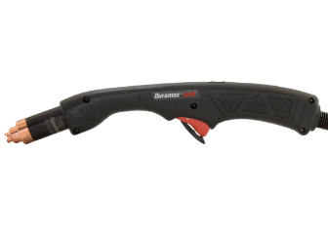

Miller
SKU | DESCRIPCION | MARCA | IMAGEN | PRECIO
256026 | Electrodo 60 amp XT-60 | Miller
256027 | protector de arrastre | Miller
256028 | Anillo distribuidor de gas | Miller
299929 | boquilla o punta de corte | Miller
256029 | Tapa de retencion | Miller
DM-250 | Difusor portapunta | Miller
N-M5800C | Boquilla nozzle | Miller
T-M035 | Punta de contacto | Miller
T-M045 | Punta de contacto | Miller
206-190 | punta de contacto FasTip de 1/16" | Miller
206-189 | punta de contacto FasTip 3/64 | Miller
206-185 | punta de contacto FasTip 5/16 | Miller
169-716 | Difusor portapunta | Miller
169-715 | Boquilla nozzle | Miller
N-5800C | Boquilla | Bernard
D-1 | Difusor portapunta | Bernard
DS-1 | Difusor portapunta | Bernard
T-045 | Punta de contacto | Bernard
T-035 | Punta de contacto | Bernard
TT-035 | Punta de contacto | Bernard
QT3-45 | Cuello de antorcha | Bernard
5662 | Trigger Switch | Bernard
401-6-62 | Boquilla nozzle | Trigaskis
403-1-45 | Punta de contacto | Trigaskis
403-1-35 | Punta de contacto | Trigaskis
404-20 | Difusor portapunta | Trigaskis
403-3 | Difusor portapunta | Trigaskis
907-322 | MILLERMATIC 252 | Miller | 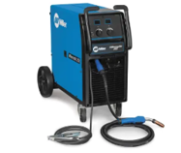
907-808 | MILLERMATIC 355 | Miller | 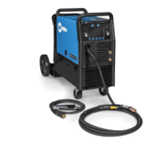
907747001 | DELTAWELD 350 | Miller | 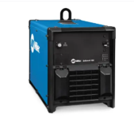
951000139 | DELTAWELD 350 230/460V | Miller | 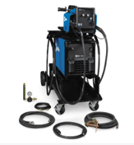
907-552 | MAXSTAR 280 | Miller | 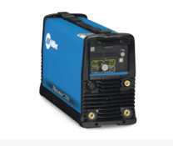
907-818 | DINASTIA 300 | Miller | 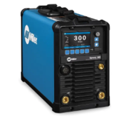
907711001 | PAQUETE Y CAJA DE STICK MAXSTAR 161 S X | Miller | 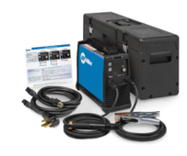
907481003 | XMT 450 | Miller | 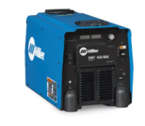
951779001 | KIT BASICO DE RODAMIENTO DE LA SERIE 20 CON PAQUETE BERNARD BTB 400 | Miller | 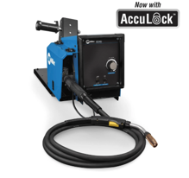
300-739 | CAJA DE CONTROL D-74 Mpa PLUS DUAL | Miller | 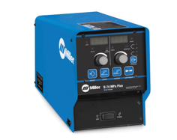
Q4015AE8EMC | PISTOLAS MIG BTB BERNARD | Miller | 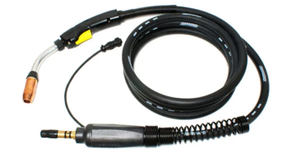
1770038 | MDX-250 | Miller
301-568 | XR ALUMA-PRO 15FT | Miller | 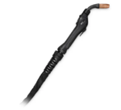
WP-1725RD125 | WELDCRAFT A-150 | Miller | 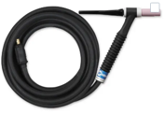
WP-26F-25-2 | WELDCRAFT A-200 | Miller | 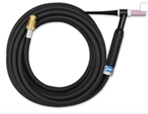
905-579 | SPECTRUM 625 X-TREME | Miller | 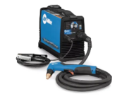
907-850 | SPECTRUM 875 X-TREME | Miller | 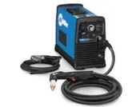

Esab
SKU | NOMBRE | MARCA | DESCRIPCION | PRECIO
20860 | Boquilla | Esab
0700025811 | Liner o guia | Esab
20862 | Electrodo | Esab
0458464883 | Tobera | Esab
0468502005 | Tubo de Contacto | Esab
0558006602 | Escudo | Esab
0558005218 | Nozzle | Esab
558004878 | Nozzle | Esab
0558004879 | Nozzle | Esab
558007680 | Boquilla de plasma | Esab
0558006600 | retenedor de boquilla | Esab
0558006601 | Escudo protector | Esab
20463 | difusor de gas | Esab
20282 | Escudo termico | Esab
0558004875 | electrodo de plasma | Esab
0700200069 | Punta de contacto Mig | Esab
0700200080 | punta de contacto | Esab
0700200074 | punta de contacto | Esab
460819001 | PORTA PUNTA | Esab
70S6035-18 | 70S-6 | Esab | 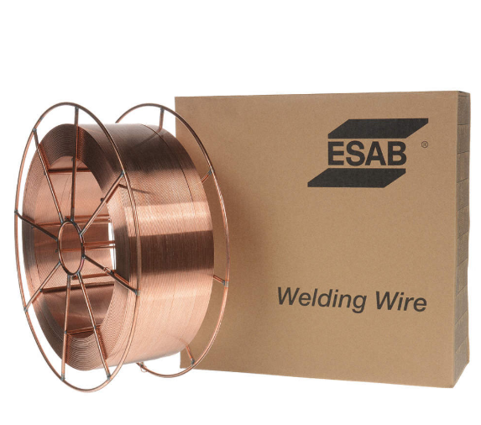
ES131432C | 6013 | Esab | 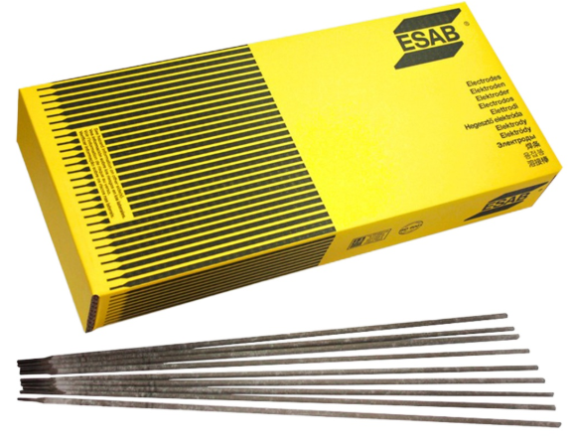
E7182540100 | E7018 | Esab | 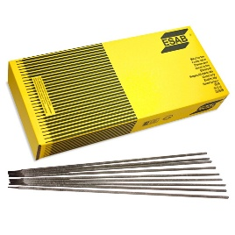
0742523 | Smashweld 455 4x4/ TopFlex | Esab | 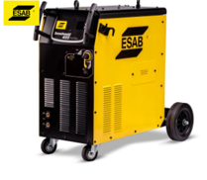
0558102557 | REBEL EMP 285 ic | Esab | 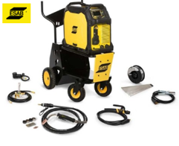

Thermal
SKU | NOMBRE | MARCA | DESCRIPCION | PRECIO
9-8232 | Electrodo | Thermal
9-8237 | Escudo termico | Thermal
9-8239 | Escudo para plasma | Thermal
9-8215 | electrodo | Thermal
9-8213 | Cartucho de arranque | Thermal
´9-8243 | Shield cap deflector | Thermal
´9-8212 | tip | Thermal
1-7000-1 | TD CUTMASTER 70+ | Thermal | 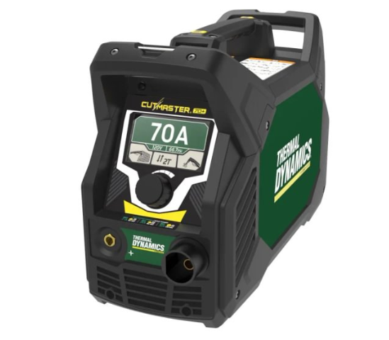
7-5200 | 1TORCH - SL60 | Thermal

FRONIUS
SKU | NOMBRE | MARCA | DESCRIPCION | PRECIO
44,0350,0170 | Tapa larga TTG220A | FRONIUS
42,0001,0699 | Tubo mordaza 2.4 TTG2200A | FRONIUS
42,0402,0222 | Manga desgaste TTG220A | FRONIUS
42,00001,0694 | Tuerca mordaza 2.4 TTG2200A | FRONIUS
44,0350,1460 | Lente de gas 2.4 TTG2200A | FRONIUS
42,0300,0463 | Tobera cerámica #7 TTG2200A | FRONIUS
44,0350,0336 | Tapa larga TTG1600A | FRONIUS
42,0001,1150 | Tubo mordaza 2.4 TTG1600A | FRONIUS
42,0001,0694 | Tuerca mordaza 2.4 TTG1600A | FRONIUS
44,0350,1460 | Lente de gas 2.4 TTG1600A | FRONIUS
42,0300,0823 | Tobera cerámica #7 TTG1600A | FRONIUS
42,0001,6465 | Punta de contacto .035" M8 | FRONIUS
42,0100,1429 | Anillo aislante | FRONIUS
42,0001,4080 | Tobera boquilla de gas | FRONIUS
42,0001,3987 | Porta boquilla M8 | FRONIUS
42,0100,0575 | Protección antispatter | FRONIUS
MTG400i | Antorcha MIG 400 amp | FRONIUS
TPS_i 32_40_50_60 | Maquina soldadora MIG | FRONIUS | 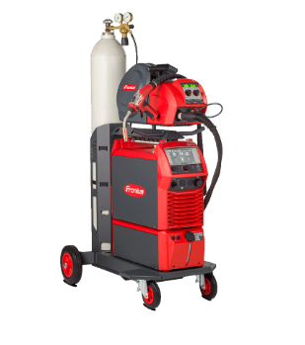
IW190 | iWave 190i-500i | FRONIUS | 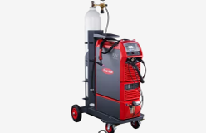
TTG180 | Antorcha TIG 180 amp | FRONIUS

